Sheet1
■問１＿店舗テーブルから店舗名を抽出しなさい。また、列名の表示は別名で'店舗名'とすること。
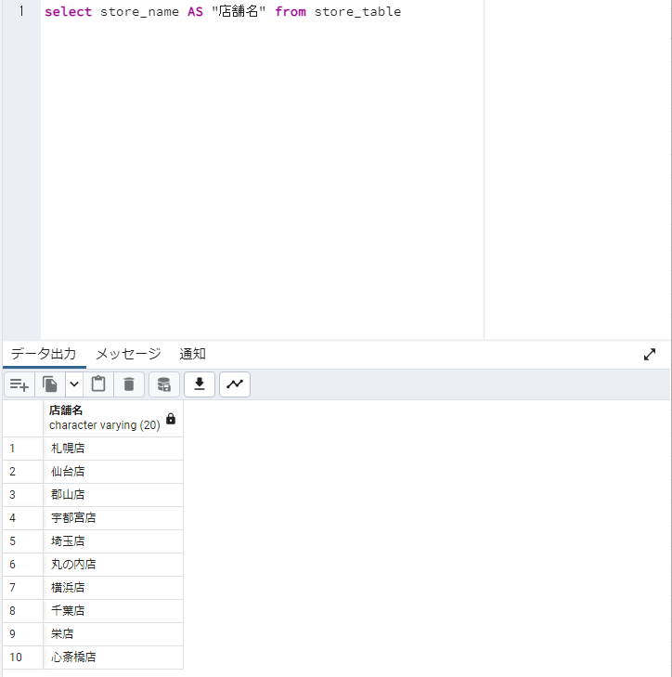

■問２＿店舗情報を店舗名のABC順に抽出しなさい。
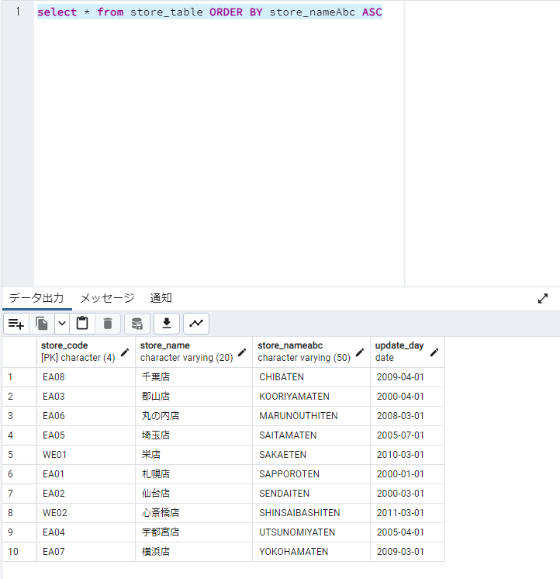

■問３＿在庫テーブルに店舗テーブル、商品テーブルを「内部結合」し、店舗名・商品名・在庫数を全て取得しなさい。
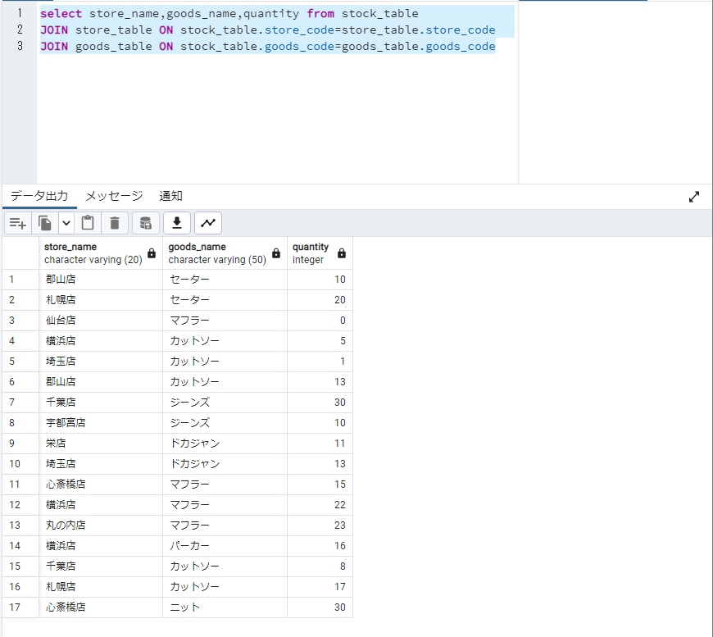

■問４＿商品テーブルから全商品の単価の平均値を抽出しなさい。

■問５＿店舗コード='EA01'の在庫数の平均値より大きい在庫数を持つ店舗コードを抽出しなさい。

■問６＿商品テーブルに「商品コード='M001'、商品名='マフラー'、単価=4500円、更新日付=本日日付」のデータを追加しなさい。
 | ＜追加前＞ | ＜追加後＞

■問７＿在庫テーブルの商品コード='S987'、かつ、店舗コード='EA01'に対して、「在庫数=10、更新日付=本日日付」で更新しなさい。※実行後のSELECT結果も貼付すること。
 | ＜更新前＞ | ＜更新後＞

■問8＿7で更新した商品を削除しなさい。※実行後のSELECT結果も貼付すること。
 | ＜削除前＞ | ＜削除後＞

